Лист1
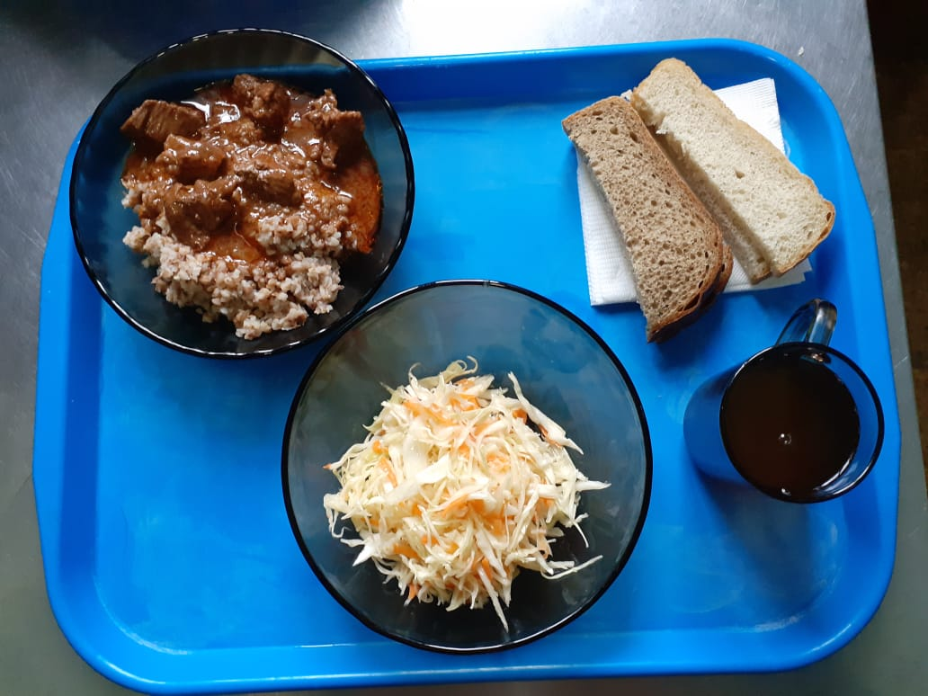
Школа | МБОУ ООШ №25 имени В.В.Буракова станицы Баракаевской |  |  | Отд./корп |  |  |  | День | 01.10.2021г

Прием пищи | Раздел | № рец. | Блюдо | Выход, г | Цена | Калорийность | Белки | Жиры | Углеводы

1-4 классы | Закуска | 4 | Салат из овощей(белокачанной капусты с морковью) | 100 |  | 136.00 | 1.60 | 10.10 | 9.60
 | Гор.блюдо | 363 | Мясо тушеное | 110 |  | 283.00 | 27.20 | 19.40 | 0.00
 | Гарнир | 243 | Каша вязкая(гречневая) | 150 |  | 253.10 | 8.60 | 7.80 | 37.21
 | Напиток | 508 | Компот из смеси сухофруктов | 200 |  | 110.00 | 0.80 | 0.00 | 27.00
 | Хлеб | 109 | Хлеб пшеничный | 35 |  | 82.25 | 2.66 | 0.28 | 27.00
 | Хлеб | 108 | Хлеб ржаной йодированный | 20 |  | 34.80 | 1.32 | 0.24 | 27.22
 |  |  |  |  | 59.28 | 899.15 | 42.18 | 37.82 | 128.03
5-9 классы | Закуска | 4 | Салат из овощей(белокачанной капусты с морковью) | 100 |  | 136.00 | 1.60 | 10.10 | 9.60
 | Гор.блюдо | 363 | Мясо тушеное | 100 |  | 283.00 | 27.20 | 19.04 | 0.00
 | Гарнир | 243 | Каша вязкая(гречневая) | 180 |  | 303.70 | 10.30 | 9.40 | 44.50
 | Напиток | 508 | Компот из смеси сухофруктов | 200 |  | 208.08 | 0.80 | 0.00 | 27.00
 | Хлеб | 108 | Хлеб пшеничный | 50 |  | 117.50 | 3.80 | 0.40 | 38.88
 | Хлеб | 109 | Хлеб ржаной | 30 |  | 52.00 | 1.98 | 0.36 | 15.01
 |  |  |  |  | 36.03р. | 1100.28 | 45.68 | 39.30 | 134.99
Завтрак | Закуска | 4 | Салат из овощей(белокачанной капусты с морковью) | 80 |  | 136.00 | 1.60 | 10.10 | 9.60
сотрудники | Гор.блюдо | 363 | Мясо тушеное | 110 |  | 283.00 | 27.20 | 19.04 | 0.00
 | Гарнир | 243 | Каша вязкая(гречневая) | 150 |  | 303.70 | 10.30 | 9.40 | 44.50
 | Напиток | 508 | Компот из смеси сухофруктов | 200 |  | 208.08 | 0.80 | 0.00 | 27.00
 | Хлеб | 108 | Хлеб пшеничный | 27 |  | 117.50 | 3.80 | 0.40 | 38.88
 | Хлеб | 109 | Хлеб ржаной | 25 |  | 52.00 | 1.98 | 0.36 | 15.01
 |  |  |  |  | 36.03р. | 1100.28 | 45.68 | 39.30 | 134.99

